podział na subregiony

Podział Wielkopolski na subregiony wg przynależności powiatowych urzędów pracy do Oddziałów Wojewódzkiego Urzędu Pracyw Poznaniu
 | powrót do spisu tabel

Tab. 3.1
Tabela 3. Osoby bezrobotne w Wielkopolsce ogółem - maj 2021 r. |  |  |  |  |  |  |  | Powrót do spisu tabel
3.1 Liczba, zmiany i płynność bezrobocia
L.p. | Powiaty | Liczba bezrobotnych w końcu miesiąca | % wzrost/spadek bezrobotnych |  | dane z miesiąca sprawozdawczego
 |  |  | w stosunku do kwietnia 2021 r. | w stosunku do maja 2020 r. | napływ | odpływ
 |  |  |  |  |  | ogółem | z powodu podjęcia pracy
1. | chodzieski | 1,559 | -2.3 | -3.3 | 125 | 162 | 74
2. | czarnkowsko -trzcianecki | 1,417 | -8.5 | -17.3 | 189 | 321 | 157
3. | gnieźnieński | 2,387 | 0.3 | 0.9 | 278 | 272 | 153
4. | gostyński | 1,825 | -2.0 | 1.8 | 176 | 213 | 148
5. | grodziski | 961 | -1.6 | 3.3 | 96 | 112 | 79
6. | jarociński | 1,336 | -5.0 | -4.6 | 127 | 197 | 122
7. | kaliski | 2,723 | -0.7 | 9.8 | 312 | 330 | 214
7a. | - powiat ziemski | 943 | -1.9 | 8.9 | 110 | 128 | 84
7b. | - m. Kalisz | 1,780 | 0.0 | 10.3 | 202 | 202 | 130
8. | kępiński | 630 | 1.3 | -9.5 | 71 | 63 | 34
9. | kolski | 1,172 | -8.4 | -23.8 | 191 | 299 | 132
10. | koniński | 6,782 | -2.8 | 3.9 | 488 | 683 | 471
10a. | - powiat ziemski | 4,263 | -3.0 | 0.7 | 313 | 446 | 305
10b. | - m. Konin | 2,519 | -2.4 | 9.9 | 175 | 237 | 166
11. | kościański | 998 | -3.5 | -0.6 | 126 | 162 | 87
12. | krotoszyński | 1,285 | -4.2 | -10.0 | 124 | 181 | 105
13. | leszczyński | 1,702 | -4.4 | -19.8 | 242 | 320 | 170
13a. | - powiat ziemski | 659 | -6.7 | -23.6 | 87 | 134 | 74
13b. | - m. Leszno | 1,043 | -2.9 | -17.2 | 155 | 186 | 96
14. | międzychodzki | 809 | 1.8 | 24.3 | 120 | 106 | 64
15. | nowotomyski | 918 | 0.1 | -7.7 | 128 | 127 | 81
16. | obornicki | 980 | 1.9 | 17.4 | 137 | 119 | 70
17. | ostrowski | 2,308 | -4.0 | -15.2 | 286 | 382 | 224
18. | ostrzeszowski | 862 | -2.4 | -23.6 | 134 | 155 | 72
19. | pilski | 3,003 | -4.2 | 4.9 | 243 | 376 | 164
20. | pleszewski | 1,335 | -1.8 | 1.8 | 129 | 154 | 109
21. | poznański | 11,979 | -0.4 | 37.8 | 1,037 | 1,091 | 807
21a. | - powiat ziemski | 4,381 | -0.4 | 34.8 | 387 | 404 | 303
21b. | - m. Poznań | 7,598 | -0.5 | 39.6 | 650 | 687 | 504
22. | rawicki | 992 | -1.9 | -11.6 | 161 | 180 | 90
23. | słupecki | 1,684 | -4.8 | -7.8 | 161 | 245 | 134
24. | szamotulski | 1,448 | -1.2 | 13.7 | 155 | 172 | 126
25. | średzki | 1,697 | -1.2 | -3.1 | 208 | 229 | 120
26. | śremski | 662 | -2.6 | 0.8 | 83 | 101 | 64
27. | turecki | 1,464 | -3.7 | -17.3 | 213 | 269 | 109
28. | wągrowiecki | 1,371 | -0.2 | -5.4 | 167 | 170 | 106
29. | wolsztyński | 689 | -1.6 | 8.7 | 72 | 83 | 58
30. | wrzesiński | 1,658 | -3.4 | 6.1 | 170 | 229 | 128
31. | złotowski | 1,656 | -5.8 | -16.8 | 210 | 312 | 138
Województwo |  | 60,292 | -2.4 | 2.5 | 6,359 | 7,815 | 4,610
Subregion kaliski |  | 10,479 | -2.6 | -6.1 | 1,183 | 1,462 | 880
Subregion koniński |  | 11,102 | -3.8 | -4.8 | 1,053 | 1,496 | 846
Subregion leszczyński |  | 6,206 | -2.8 | -7.0 | 777 | 958 | 553
Subregion pilski |  | 9,006 | -4.3 | -6.5 | 934 | 1,341 | 639
Subregion poznański |  | 23,499 | -0.6 | 19.2 | 2,412 | 2,558 | 1,692

liczba bezrobotnych w podregionach województwa wielkopolskiego w końcu lipca 2004r.
 | 1

Tab. 4.1
Tabela 4. Bezrobotne kobiety w Wielkopolsce - maj 2021 r. |  |  |  |  |  |  |  |  | Powrót do spisu tabel
4.1 Liczba, zmiany i płynność bezrobocia
L.p. | Powiaty | Liczba bezrobotnych kobiet w końcu miesiąca | % wzrost/spadek |  | % udział bezrobotnych kobiet w ogóle | dane z miesiąca sprawozdawczego
 |  |  | w stosunku do kwietnia 2021 r. | w stosunku do maja 2020 r. |  | napływ | odpływ
 |  |  |  |  |  |  | ogółem | z powodu podjęcia pracy
1. | chodzieski | 986 | -1.4 | 5.7 | 63.2 | 74 | 88 | 41
2. | czarnkowsko -trzcianecki | 828 | -6.2 | -8.2 | 58.4 | 99 | 154 | 82
3. | gnieźnieński | 1,312 | -0.4 | -3.0 | 55.0 | 158 | 163 | 87
4. | gostyński | 1,076 | -1.7 | 2.9 | 59.0 | 106 | 125 | 82
5. | grodziski | 584 | 0.7 | 7.4 | 60.8 | 56 | 52 | 35
6. | jarociński | 837 | -5.5 | 0.4 | 62.6 | 63 | 112 | 67
7. | kaliski | 1,553 | 0.9 | 14.4 | 57.0 | 176 | 162 | 104
7a. | - powiat ziemski | 548 | -2.0 | 8.1 | 58.1 | 59 | 70 | 44
7b. | - m. Kalisz | 1,005 | 2.6 | 18.2 | 56.5 | 117 | 92 | 60
8. | kępiński | 371 | 1.1 | -11.0 | 58.9 | 40 | 36 | 21
9. | kolski | 738 | -9.0 | -18.0 | 63.0 | 108 | 181 | 82
10. | koniński | 3,904 | -2.4 | 0.9 | 57.6 | 258 | 353 | 234
10a. | - powiat ziemski | 2,536 | -2.6 | -2.3 | 59.5 | 182 | 250 | 163
10b. | - m. Konin | 1,368 | -1.9 | 7.4 | 54.3 | 76 | 103 | 71
11. | kościański | 638 | -1.4 | 1.4 | 63.9 | 78 | 87 | 52
12. | krotoszyński | 756 | -3.0 | -8.4 | 58.8 | 71 | 94 | 54
13. | leszczyński | 1,072 | -2.9 | -12.6 | 63.0 | 136 | 168 | 85
13a. | - powiat ziemski | 414 | -5.7 | -17.9 | 62.8 | 49 | 74 | 39
13b. | - m. Leszno | 658 | -1.1 | -9.0 | 63.1 | 87 | 94 | 46
14. | międzychodzki | 485 | -0.2 | 18.6 | 60.0 | 55 | 56 | 34
15. | nowotomyski | 528 | 1.0 | -0.6 | 57.5 | 75 | 70 | 44
16. | obornicki | 552 | 2.2 | 15.2 | 56.3 | 74 | 62 | 31
17. | ostrowski | 1,324 | -5.5 | -8.2 | 57.4 | 143 | 220 | 125
18. | ostrzeszowski | 546 | 0.4 | -23.4 | 63.3 | 77 | 75 | 36
19. | pilski | 1,658 | -4.3 | 1.3 | 55.2 | 117 | 192 | 78
20. | pleszewski | 777 | -1.6 | 6.0 | 58.2 | 71 | 84 | 51
21. | poznański | 6,505 | -0.3 | 36.5 | 54.3 | 575 | 597 | 448
21a. | - powiat ziemski | 2,553 | -0.3 | 35.4 | 58.3 | 226 | 233 | 178
21b. | - m. Poznań | 3,952 | -0.4 | 37.2 | 52.0 | 349 | 364 | 270
22. | rawicki | 611 | -2.1 | -9.5 | 61.6 | 85 | 98 | 51
23. | słupecki | 1,001 | -4.6 | -7.8 | 59.4 | 76 | 124 | 67
24. | szamotulski | 851 | 0.0 | 8.0 | 58.8 | 88 | 88 | 65
25. | średzki | 1,061 | -0.7 | -0.7 | 62.5 | 108 | 116 | 63
26. | śremski | 394 | -2.7 | 3.1 | 59.5 | 43 | 54 | 37
27. | turecki | 857 | -3.5 | -18.8 | 58.5 | 100 | 131 | 56
28. | wągrowiecki | 867 | 1.8 | 0.1 | 63.2 | 93 | 78 | 47
29. | wolsztyński | 412 | -0.7 | 19.8 | 59.8 | 39 | 42 | 33
30. | wrzesiński | 994 | 0.1 | 8.2 | 60.0 | 93 | 92 | 48
31. | złotowski | 1,006 | -3.4 | -11.4 | 60.7 | 111 | 146 | 66
Województwo |  | 35,084 | -1.8 | 3.6 | 58.2 | 3,446 | 4,100 | 2,406
Subregion kaliski |  | 6,164 | -2.3 | -2.5 | 58.8 | 641 | 783 | 458
Subregion koniński |  | 6,500 | -3.7 | -6.0 | 58.5 | 542 | 789 | 439
Subregion leszczyński |  | 3,809 | -2.0 | -2.9 | 61.4 | 444 | 520 | 303
Subregion pilski |  | 5,345 | -3.0 | -2.3 | 59.3 | 494 | 658 | 314
Subregion poznański |  | 13,266 | -0.2 | 18.0 | 56.5 | 1,325 | 1,350 | 892

liczba bezrobotnych w podregionach województwa wielkopolskiego w końcu lipca 2004r.
 | 1

Tab. 5.1
Tabela 5. Osoby bezrobotne zamieszkale na wsi w Wielkopolsce - maj 2021 r. |  |  |  |  |  |  |  |  |  | Powrót do spisu tabel
5.1 Liczba, zmiany i płynność bezrobocia
L.p. | Powiaty | Liczba bezrobotnych zamieszkałych na wsi w końcu miesiąca | w tym: | % wzrost/spadek liczby bezrobotnych |  | % udział bezrobotnych zamieszkałych na wsi w ogóle | dane z miesiąca sprawozdawczego
 |  |  | kobiety | w stosunku do kwietnia 2021 r. | w stosunku do maja 2020 r. |  | napływ | odpływ
 |  |  |  |  |  |  |  | ogółem | z powodu podjęcia pracy
1. | chodzieski | 680 | 435 | -0.9 | -12.5 | 43.6 | 52 | 58 | 26
2. | czarnkowsko -trzcianecki | 746 | 440 | -8.5 | -15.9 | 52.6 | 108 | 177 | 86
3. | gnieźnieński | 781 | 476 | 1.2 | -7.7 | 32.7 | 108 | 99 | 50
4. | gostyński | 1,036 | 622 | -0.9 | 3.5 | 56.8 | 106 | 115 | 80
5. | grodziski | 645 | 386 | 0.5 | 8.0 | 67.1 | 61 | 58 | 43
6. | jarociński | 779 | 513 | -5.9 | -5.6 | 58.3 | 72 | 121 | 69
7. | kaliski | 838 | 494 | -1.8 | 6.8 | 30.8 | 100 | 115 | 76
7a. | - powiat ziemski | 838 | 494 | -1.8 | 6.8 | 88.9 | 100 | 115 | 76
7b. | - m. Kalisz | 0 | 0 | 0.0 | 0.0 | 0.0 | 0 | 0 | 0
8. | kępiński | 436 | 254 | 2.1 | -9.0 | 69.2 | 53 | 44 | 27
9. | kolski | 665 | 443 | -8.3 | -24.1 | 56.7 | 118 | 178 | 83
10. | koniński | 3,622 | 2,155 | -3.3 | 0.3 | 53.4 | 260 | 384 | 257
10a. | - powiat ziemski | 3,622 | 2,155 | -3.3 | 0.3 | 85.0 | 260 | 384 | 257
10b. | - m. Konin | 0 | 0 | 0.0 | 0.0 | 0.0 | 0 | 0 | 0
11. | kościański | 522 | 350 | -1.3 | 6.7 | 52.3 | 79 | 86 | 45
12. | krotoszyński | 452 | 261 | -3.8 | -6.6 | 35.2 | 41 | 59 | 37
13. | leszczyński | 616 | 385 | -6.9 | -24.0 | 36.2 | 80 | 126 | 69
13a. | - powiat ziemski | 616 | 385 | -6.9 | -24.0 | 93.5 | 80 | 126 | 69
13b. | - m. Leszno | 0 | 0 | 0.0 | 0.0 | 0.0 | 0 | 0 | 0
14. | międzychodzki | 480 | 289 | 2.6 | 26.0 | 59.3 | 79 | 67 | 39
15. | nowotomyski | 543 | 318 | 0.7 | -13.3 | 59.2 | 78 | 74 | 47
16. | obornicki | 486 | 271 | 1.0 | 12.2 | 49.6 | 64 | 59 | 34
17. | ostrowski | 1,049 | 618 | -2.5 | -13.2 | 45.5 | 152 | 179 | 98
18. | ostrzeszowski | 524 | 339 | 0.4 | -23.6 | 60.8 | 88 | 86 | 40
19. | pilski | 1,067 | 646 | -3.5 | 6.8 | 35.5 | 87 | 126 | 55
20. | pleszewski | 825 | 490 | -3.1 | 6.6 | 61.8 | 71 | 97 | 68
21. | poznański | 2,730 | 1,629 | -0.9 | 33.9 | 22.8 | 249 | 274 | 208
21a. | - powiat ziemski | 2,730 | 1,629 | -0.9 | 33.9 | 62.3 | 249 | 274 | 208
21b. | - m. Poznań | 0 | 0 | 0.0 | 0.0 | 0.0 | 0 | 0 | 0
22. | rawicki | 446 | 273 | 3.0 | -17.3 | 45.0 | 84 | 71 | 35
23. | słupecki | 1,208 | 738 | -4.8 | -8.1 | 71.7 | 115 | 176 | 96
24. | szamotulski | 765 | 458 | -1.0 | 16.6 | 52.8 | 74 | 82 | 60
25. | średzki | 1,011 | 647 | -2.9 | -4.4 | 59.6 | 108 | 138 | 72
26. | śremski | 295 | 183 | 1.7 | 10.1 | 44.6 | 34 | 29 | 21
27. | turecki | 881 | 540 | -2.7 | -18.0 | 60.2 | 130 | 154 | 69
28. | wągrowiecki | 728 | 470 | 0.8 | -4.5 | 53.1 | 79 | 73 | 45
29. | wolsztyński | 509 | 308 | -1.9 | 11.6 | 73.9 | 52 | 62 | 42
30. | wrzesiński | 784 | 479 | -1.8 | 7.4 | 47.3 | 80 | 94 | 53
31. | złotowski | 896 | 570 | -7.8 | -17.2 | 54.1 | 109 | 185 | 84
Województwo |  | 27,045 | 16,480 | -2.4 | -1.8 | 44.9 | 2,971 | 3,646 | 2,114
Subregion kaliski |  | 4,903 | 2,969 | -2.5 | -6.5 | 46.8 | 577 | 701 | 415
Subregion koniński |  | 6,376 | 3,876 | -4.0 | -7.3 | 57.4 | 623 | 892 | 505
Subregion leszczyński |  | 3,129 | 1,938 | -1.9 | -5.0 | 50.4 | 401 | 460 | 271
Subregion pilski |  | 4,117 | 2,561 | -4.3 | -8.7 | 45.7 | 435 | 619 | 296
Subregion poznański |  | 8,520 | 5,136 | -0.5 | 11.6 | 36.3 | 935 | 974 | 627

liczba bezrobotnych w podregionach województwa wielkopolskiego w końcu lipca 2004r.
 | 0

Tab. 6.1
Tabela 6. Osoby bezrobotne do 30 roku życia w Wielkopolsce - maj 2021 r. |  |  |  |  |  |  |  |  |  | Powrót do spisu tabel
6.1 Liczba, zmiany i płynność bezrobocia
L.p. | Powiaty | Liczba bezrobotnych do 30 roku życia w końcu miesiąca | w tym: | % wzrost/spadek liczby bezrobotnych |  | % udział bezrobotnych do 30 roku życia w ogóle | dane z miesiąca sprawozdawczego
 |  |  | kobiety | w stosunku do kwietnia 2021 r. | w stosunku do maja 2020 r. |  | napływ | odpływ
 |  |  |  |  |  |  |  | ogółem | z powodu podjęcia pracy
1. | chodzieski | 370 | 272 | -2.4 | -9.5 | 23.7 | 49 | 52 | 22
2. | czarnkowsko -trzcianecki | 377 | 266 | -7.4 | -26.1 | 26.6 | 86 | 112 | 64
3. | gnieźnieński | 516 | 350 | 2.2 | -16.2 | 21.6 | 114 | 99 | 44
4. | gostyński | 575 | 382 | 0.3 | 1.1 | 31.5 | 104 | 96 | 68
5. | grodziski | 260 | 178 | -5.1 | -17.5 | 27.1 | 37 | 47 | 34
6. | jarociński | 414 | 291 | -7.4 | -12.5 | 31.0 | 53 | 83 | 44
7. | kaliski | 695 | 458 | -2.7 | 0.3 | 25.5 | 122 | 132 | 83
7a. | - powiat ziemski | 311 | 203 | -6.0 | 2.0 | 33.0 | 53 | 69 | 43
7b. | - m. Kalisz | 384 | 255 | 0.3 | -1.0 | 21.6 | 69 | 63 | 40
8. | kępiński | 196 | 125 | 5.4 | -8.4 | 31.1 | 41 | 30 | 13
9. | kolski | 363 | 254 | -7.9 | -30.7 | 31.0 | 91 | 119 | 57
10. | koniński | 2,052 | 1,287 | -3.2 | -0.9 | 30.3 | 207 | 265 | 183
10a. | - powiat ziemski | 1,453 | 916 | -3.0 | -4.0 | 34.1 | 138 | 178 | 118
10b. | - m. Konin | 599 | 371 | -3.5 | 7.5 | 23.8 | 69 | 87 | 65
11. | kościański | 263 | 182 | -5.4 | -12.0 | 26.4 | 55 | 67 | 33
12. | krotoszyński | 366 | 250 | -5.9 | -12.2 | 28.5 | 62 | 81 | 48
13. | leszczyński | 414 | 284 | -5.9 | -33.7 | 24.3 | 83 | 104 | 54
13a. | - powiat ziemski | 190 | 127 | -9.5 | -35.2 | 28.8 | 29 | 47 | 27
13b. | - m. Leszno | 224 | 157 | -2.6 | -32.3 | 21.5 | 54 | 57 | 27
14. | międzychodzki | 267 | 175 | 8.1 | 20.3 | 33.0 | 67 | 45 | 27
15. | nowotomyski | 269 | 172 | 6.3 | -13.2 | 29.3 | 63 | 44 | 29
16. | obornicki | 279 | 194 | 5.3 | 13.4 | 28.5 | 61 | 47 | 27
17. | ostrowski | 620 | 396 | -7.0 | -23.1 | 26.9 | 113 | 158 | 92
18. | ostrzeszowski | 253 | 189 | 4.1 | -32.2 | 29.4 | 61 | 48 | 21
19. | pilski | 755 | 491 | -6.6 | -3.8 | 25.1 | 99 | 143 | 61
20. | pleszewski | 441 | 275 | -1.6 | -7.5 | 33.0 | 54 | 60 | 40
21. | poznański | 2,470 | 1,507 | -2.0 | 17.1 | 20.6 | 305 | 317 | 236
21a. | - powiat ziemski | 978 | 604 | -2.4 | 17.5 | 22.3 | 110 | 119 | 98
21b. | - m. Poznań | 1,492 | 903 | -1.8 | 16.8 | 19.6 | 195 | 198 | 138
22. | rawicki | 314 | 213 | 5.0 | -24.3 | 31.7 | 85 | 67 | 38
23. | słupecki | 502 | 332 | -2.3 | -23.1 | 29.8 | 86 | 91 | 50
24. | szamotulski | 393 | 258 | 3.1 | 9.8 | 27.1 | 65 | 51 | 36
25. | średzki | 435 | 302 | 0.7 | -13.7 | 25.6 | 79 | 69 | 40
26. | śremski | 171 | 109 | -3.4 | -19.0 | 25.8 | 34 | 38 | 25
27. | turecki | 373 | 244 | -0.3 | -30.9 | 25.5 | 96 | 93 | 37
28. | wągrowiecki | 392 | 284 | 0.0 | -11.3 | 28.6 | 68 | 65 | 39
29. | wolsztyński | 205 | 145 | -1.4 | -3.3 | 29.8 | 35 | 38 | 23
30. | wrzesiński | 438 | 306 | -2.7 | -4.8 | 26.4 | 73 | 78 | 41
31. | złotowski | 474 | 336 | -7.8 | -19.1 | 28.6 | 88 | 120 | 50
Województwo |  | 15,912 | 10,507 | -2.4 | -8.8 | 26.4 | 2,636 | 2,859 | 1,659
Subregion kaliski |  | 2,985 | 1,984 | -3.5 | -13.6 | 28.5 | 506 | 592 | 341
Subregion koniński |  | 3,290 | 2,117 | -3.3 | -13.1 | 29.6 | 480 | 568 | 327
Subregion leszczyński |  | 1,771 | 1,206 | -1.5 | -16.4 | 28.5 | 362 | 372 | 216
Subregion pilski |  | 2,368 | 1,649 | -5.3 | -13.3 | 26.3 | 390 | 492 | 236
Subregion poznański |  | 5,498 | 3,551 | -0.1 | 2.7 | 23.4 | 898 | 835 | 539

liczba bezrobotnych w podregionach województwa wielkopolskiego w końcu lipca 2004r.
 | 0

Tab.7.1
Tabela 7. Osoby bezrobotne powyżej 50 roku życia w Wielkopolsce - maj 2021 r. |  |  |  |  |  |  |  |  |  | Powrót do spisu tabel
7.1 Liczba, zmiany i płynność bezrobocia
L.p. | Powiaty | Liczba bezrobotnych powyżej 50 roku życia w końcu miesiąca | w tym: | % wzrost/spadek liczby bezrobotnych |  | % udział bezrobotnych powyżej 50 roku życia w ogóle | dane z miesiąca sprawozdawczego
 |  |  | kobiety | w stosunku do kwietnia 2021 r. | w stosunku do maja 2020 r. |  | napływ | odpływ
 |  |  |  |  |  |  |  | ogółem | z powodu podjęcia pracy
1. | chodzieski | 432 | 209 | -1.1 | -2.3 | 27.7 | 24 | 29 | 10
2. | czarnkowsko -trzcianecki | 388 | 144 | -9.8 | -15.3 | 27.4 | 22 | 64 | 24
3. | gnieźnieński | 660 | 273 | -1.8 | -0.5 | 27.6 | 50 | 62 | 38
4. | gostyński | 406 | 158 | -2.6 | -3.6 | 22.2 | 19 | 30 | 16
5. | grodziski | 237 | 103 | -0.4 | 5.8 | 24.7 | 18 | 19 | 10
6. | jarociński | 316 | 124 | -2.8 | 0.0 | 23.7 | 22 | 31 | 19
7. | kaliski | 710 | 272 | 3.0 | 13.8 | 26.1 | 69 | 48 | 25
7a. | - powiat ziemski | 210 | 71 | 2.9 | 14.8 | 22.3 | 22 | 16 | 11
7b. | - m. Kalisz | 500 | 201 | 3.1 | 13.4 | 28.1 | 47 | 32 | 14
8. | kępiński | 162 | 58 | -1.8 | -16.1 | 25.7 | 8 | 11 | 4
9. | kolski | 277 | 122 | -4.5 | -19.0 | 23.6 | 32 | 45 | 23
10. | koniński | 1,385 | 554 | -3.5 | 6.7 | 20.4 | 69 | 119 | 71
10a. | - powiat ziemski | 786 | 323 | -4.7 | 4.1 | 18.4 | 32 | 71 | 48
10b. | - m. Konin | 599 | 231 | -1.8 | 10.3 | 23.8 | 37 | 48 | 23
11. | kościański | 242 | 107 | -1.6 | 5.2 | 24.2 | 21 | 25 | 15
12. | krotoszyński | 336 | 111 | -4.8 | -7.4 | 26.1 | 15 | 32 | 20
13. | leszczyński | 424 | 198 | -5.6 | -15.4 | 24.9 | 37 | 62 | 28
13a. | - powiat ziemski | 146 | 66 | -11.5 | -19.8 | 22.2 | 7 | 26 | 14
13b. | - m. Leszno | 278 | 132 | -2.1 | -12.9 | 26.7 | 30 | 36 | 14
14. | międzychodzki | 176 | 74 | -1.1 | 25.7 | 21.8 | 16 | 18 | 11
15. | nowotomyski | 203 | 82 | 0.0 | -6.5 | 22.1 | 19 | 19 | 7
16. | obornicki | 238 | 74 | -1.2 | 20.2 | 24.3 | 18 | 21 | 13
17. | ostrowski | 594 | 246 | -2.1 | -6.9 | 25.7 | 53 | 66 | 39
18. | ostrzeszowski | 238 | 104 | -4.0 | -2.9 | 27.6 | 22 | 32 | 15
19. | pilski | 794 | 285 | -3.9 | 5.6 | 26.4 | 45 | 77 | 32
20. | pleszewski | 261 | 113 | -1.5 | 11.5 | 19.6 | 16 | 20 | 15
21. | poznański | 3,087 | 1,155 | -0.4 | 45.4 | 25.8 | 209 | 222 | 109
21a. | - powiat ziemski | 1,044 | 415 | -0.9 | 38.5 | 23.8 | 79 | 89 | 35
21b. | - m. Poznań | 2,043 | 740 | -0.1 | 49.2 | 26.9 | 130 | 133 | 74
22. | rawicki | 225 | 96 | -6.3 | 0.0 | 22.7 | 14 | 29 | 11
23. | słupecki | 370 | 145 | -2.4 | 7.6 | 22.0 | 22 | 31 | 12
24. | szamotulski | 330 | 134 | -3.2 | 13.0 | 22.8 | 13 | 24 | 11
25. | średzki | 410 | 179 | -4.0 | 2.8 | 24.2 | 28 | 45 | 18
26. | śremski | 179 | 73 | 2.3 | 25.2 | 27.0 | 20 | 16 | 7
27. | turecki | 387 | 162 | -2.0 | 1.3 | 26.4 | 42 | 50 | 16
28. | wągrowiecki | 289 | 114 | 0.3 | -9.4 | 21.1 | 30 | 29 | 13
29. | wolsztyński | 176 | 62 | -1.1 | 2.3 | 25.5 | 6 | 8 | 4
30. | wrzesiński | 389 | 155 | -1.3 | 5.1 | 23.5 | 23 | 28 | 13
31. | złotowski | 436 | 167 | -6.0 | -11.7 | 26.3 | 30 | 58 | 26
Województwo |  | 14,757 | 5,853 | -2.2 | 7.2 | 24.5 | 1,032 | 1,370 | 675
Subregion kaliski |  | 2,617 | 1,028 | -1.3 | 0.2 | 25.0 | 205 | 240 | 137
Subregion koniński |  | 2,419 | 983 | -3.2 | 2.2 | 21.8 | 165 | 245 | 122
Subregion leszczyński |  | 1,473 | 621 | -3.7 | -4.9 | 23.7 | 97 | 154 | 74
Subregion pilski |  | 2,339 | 919 | -4.3 | -5.1 | 26.0 | 151 | 257 | 105
Subregion poznański |  | 5,909 | 2,302 | -1.0 | 23.9 | 25.1 | 414 | 474 | 237

liczba bezrobotnych w podregionach województwa wielkopolskiego w końcu lipca 2004r.
 | 0

Tab. 8.1
Tabela 8. Osoby długotrwale bezrobotne w Wielkopolsce - maj 2021 r. |  |  |  |  |  |  |  |  |  | Powrót do spisu tabel
8.1 Liczba, zmiany i płynność bezrobocia
L.p. | Powiaty | Liczba długotrwale bezrobotnych w końcu miesiąca | w tym: | % wzrost/spadek liczby bezrobotnych |  | % udział długotrwale bezrobotnych w ogóle | dane z miesiąca sprawozdawczego
 |  |  | kobiety | w stosunku do kwietnia 2021 r. | w stosunku do maja 2020 r. |  | napływ | odpływ
 |  |  |  |  |  |  |  | ogółem | z powodu podjęcia pracy
1. | chodzieski | 817 | 541 | 1.1 | 14.7 | 52.4 | 47 | 38 | 20
2. | czarnkowsko -trzcianecki | 516 | 322 | -7.0 | 10.0 | 36.4 | 48 | 87 | 29
3. | gnieźnieński | 989 | 595 | -0.5 | 28.8 | 41.4 | 70 | 75 | 33
4. | gostyński | 1,005 | 633 | 0.5 | 24.2 | 55.1 | 60 | 55 | 27
5. | grodziski | 432 | 284 | 2.6 | 32.9 | 45.0 | 26 | 15 | 10
6. | jarociński | 587 | 399 | 2.4 | 43.9 | 43.9 | 50 | 36 | 16
7. | kaliski | 1,197 | 721 | 2.2 | 37.9 | 44.0 | 84 | 58 | 36
7a. | - powiat ziemski | 414 | 268 | 1.0 | 35.7 | 43.9 | 27 | 23 | 17
7b. | - m. Kalisz | 783 | 453 | 2.9 | 39.1 | 44.0 | 57 | 35 | 19
8. | kępiński | 310 | 178 | 3.3 | 21.1 | 49.2 | 19 | 9 | 3
9. | kolski | 372 | 255 | -5.3 | -1.1 | 31.7 | 41 | 62 | 19
10. | koniński | 3,829 | 2,384 | -0.4 | 22.4 | 56.5 | 222 | 237 | 121
10a. | - powiat ziemski | 2,429 | 1,576 | -1.0 | 20.5 | 57.0 | 139 | 163 | 87
10b. | - m. Konin | 1,400 | 808 | 0.6 | 25.8 | 55.6 | 83 | 74 | 34
11. | kościański | 429 | 306 | 0.2 | 25.1 | 43.0 | 38 | 37 | 21
12. | krotoszyński | 616 | 382 | -1.3 | 27.3 | 47.9 | 37 | 45 | 23
13. | leszczyński | 755 | 512 | -3.8 | -0.9 | 44.4 | 52 | 82 | 32
13a. | - powiat ziemski | 283 | 198 | -5.4 | 0.7 | 42.9 | 14 | 30 | 13
13b. | - m. Leszno | 472 | 314 | -2.9 | -1.9 | 45.3 | 38 | 52 | 19
14. | międzychodzki | 321 | 241 | 1.6 | 47.2 | 39.7 | 22 | 17 | 11
15. | nowotomyski | 343 | 205 | 2.1 | 49.1 | 37.4 | 37 | 30 | 18
16. | obornicki | 331 | 213 | 1.2 | 45.2 | 33.8 | 29 | 25 | 11
17. | ostrowski | 849 | 491 | 1.3 | 32.7 | 36.8 | 76 | 65 | 23
18. | ostrzeszowski | 404 | 296 | -4.7 | -11.0 | 46.9 | 33 | 53 | 26
19. | pilski | 1,229 | 765 | -0.6 | 44.4 | 40.9 | 89 | 96 | 33
20. | pleszewski | 615 | 411 | -0.8 | 44.0 | 46.1 | 34 | 39 | 24
21. | poznański | 4,425 | 2,415 | 6.8 | 93.2 | 36.9 | 459 | 179 | 124
21a. | - powiat ziemski | 1,536 | 899 | 7.6 | 87.3 | 35.1 | 173 | 65 | 43
21b. | - m. Poznań | 2,889 | 1,516 | 6.3 | 96.5 | 38.0 | 286 | 114 | 81
22. | rawicki | 447 | 304 | -3.9 | 11.5 | 45.1 | 37 | 55 | 25
23. | słupecki | 894 | 596 | -2.7 | 10.2 | 53.1 | 41 | 66 | 27
24. | szamotulski | 547 | 370 | 0.9 | 28.1 | 37.8 | 38 | 33 | 19
25. | średzki | 838 | 590 | -3.0 | 18.4 | 49.4 | 44 | 70 | 26
26. | śremski | 208 | 136 | 2.0 | 56.4 | 31.4 | 22 | 18 | 11
27. | turecki | 614 | 422 | -2.7 | 10.8 | 41.9 | 47 | 64 | 21
28. | wągrowiecki | 578 | 406 | 1.4 | 18.0 | 42.2 | 47 | 39 | 25
29. | wolsztyński | 276 | 163 | 3.8 | 72.5 | 40.1 | 25 | 15 | 7
30. | wrzesiński | 704 | 451 | 2.3 | 45.8 | 42.5 | 60 | 44 | 21
31. | złotowski | 755 | 512 | -4.7 | -6.6 | 45.6 | 61 | 98 | 35
Województwo |  | 26,232 | 16,499 | 0.6 | 31.0 | 43.5 | 1,995 | 1,842 | 877
Subregion kaliski |  | 4,578 | 2,878 | 0.6 | 29.4 | 43.7 | 333 | 305 | 151
Subregion koniński |  | 5,709 | 3,657 | -1.3 | 17.3 | 51.4 | 351 | 429 | 188
Subregion leszczyński |  | 2,912 | 1,918 | -1.1 | 17.7 | 46.9 | 212 | 244 | 112
Subregion pilski |  | 3,895 | 2,546 | -1.7 | 17.0 | 43.2 | 292 | 358 | 142
Subregion poznański |  | 9,138 | 5,500 | 3.4 | 57.3 | 38.9 | 807 | 506 | 284

liczba bezrobotnych w podregionach województwa wielkopolskiego w końcu lipca 2004r.
 | 0

Tab. 9
Tabela 9. Pozostałe osoby bezrobotne będące w szczególnej sytuacji na rynku pracy - maj 2021 r. |  |  |  |  |  |  |  |  |  |  |  |  |  | Powrót do spisu tabel
L.p. | Powiaty | Korzystający ze świadczeń pomocy społecznej |  |  | Niepełnosprawni |  |  | Posiadający co najmniej jedno dziecko do 6 roku życia |  |  | Posiadający co najmniej jedno dziecko niepełnosprawne do 18 roku życia
 |  | Bezrobotni ogółem | w tym: | % udział bezrobotnych korzystających ze świadczeń pomocy społecznej ogółem w całej populacji bezrobotnych | Bezrobotni ogółem | w tym: | % udział bezrobotnych niepełnosprawnych ogółem w całej populacji bezrobotnych | Bezrobotni ogółem | w tym: | % udział bezrobotnychposiadających co najmniej jedno dziecko do 6 roku życia ogółem w całej populacji bezrobotnych | Bezrobotni ogółem | w tym: | % udział bezrobotnych posiadający co najmniej jedno dziecko niepełnosprawne do 18 roku życia ogółem w całej populacji bezrobotnych
 |  |  | kobiety |  |  | kobiety |  |  | kobiety |  |  | kobiety

1. | chodzieski | 86 | 56 | 5.5 | 80 | 46 | 5.1 | 304 | 275 | 19.5 | 4 | 4 | 0.3
2. | czarnkowsko -trzcianecki | 177 | 85 | 12.5 | 96 | 57 | 6.8 | 317 | 283 | 22.4 | 6 | 6 | 0.4
3. | gnieźnieński | 0 | 0 | 0.0 | 161 | 88 | 6.7 | 569 | 475 | 23.8 | 0 | 0 | 0.0
4. | gostyński | 0 | 0 | 0.0 | 89 | 44 | 4.9 | 374 | 334 | 20.5 | 9 | 9 | 0.5
5. | grodziski | 18 | 12 | 1.9 | 64 | 40 | 6.7 | 250 | 222 | 26.0 | 1 | 1 | 0.1
6. | jarociński | 2 | 0 | 0.1 | 100 | 46 | 7.5 | 348 | 303 | 26.0 | 4 | 4 | 0.3
7. | kaliski | 200 | 126 | 7.3 | 228 | 98 | 8.4 | 650 | 545 | 23.9 | 11 | 6 | 0.4
7a. | - powiat ziemski | 38 | 23 | 4.0 | 58 | 23 | 6.2 | 270 | 228 | 28.6 | 1 | 0 | 0.1
7b. | - m. Kalisz | 162 | 103 | 9.1 | 170 | 75 | 9.6 | 380 | 317 | 21.3 | 10 | 6 | 0.6
8. | kępiński | 9 | 5 | 1.4 | 43 | 15 | 6.8 | 124 | 115 | 19.7 | 0 | 0 | 0.0
9. | kolski | 0 | 0 | 0.0 | 98 | 47 | 8.4 | 217 | 202 | 18.5 | 0 | 0 | 0.0
10. | koniński | 0 | 0 | 0.0 | 322 | 174 | 4.7 | 1,498 | 1,295 | 22.1 | 2 | 2 | 0.0
10a. | - powiat ziemski | 0 | 0 | 0.0 | 147 | 85 | 3.4 | 998 | 874 | 23.4 | 1 | 1 | 0.0
10b. | - m. Konin | 0 | 0 | 0.0 | 175 | 89 | 6.9 | 500 | 421 | 19.8 | 1 | 1 | 0.0
11. | kościański | 20 | 16 | 2.0 | 99 | 55 | 9.9 | 216 | 189 | 21.6 | 4 | 3 | 0.4
12. | krotoszyński | 1 | 1 | 0.1 | 86 | 33 | 6.7 | 308 | 282 | 24.0 | 4 | 4 | 0.3
13. | leszczyński | 97 | 73 | 5.7 | 165 | 97 | 9.7 | 425 | 384 | 25.0 | 4 | 3 | 0.2
13a. | - powiat ziemski | 15 | 13 | 2.3 | 53 | 31 | 8.0 | 177 | 163 | 26.9 | 1 | 1 | 0.2
13b. | - m. Leszno | 82 | 60 | 7.9 | 112 | 66 | 10.7 | 248 | 221 | 23.8 | 3 | 2 | 0.3
14. | międzychodzki | 59 | 53 | 7.3 | 54 | 28 | 6.7 | 183 | 175 | 22.6 | 2 | 2 | 0.2
15. | nowotomyski | 0 | 0 | 0.0 | 47 | 22 | 5.1 | 223 | 192 | 24.3 | 0 | 0 | 0.0
16. | obornicki | 2 | 2 | 0.2 | 55 | 29 | 5.6 | 225 | 199 | 23.0 | 6 | 4 | 0.6
17. | ostrowski | 25 | 14 | 1.1 | 201 | 105 | 8.7 | 537 | 457 | 23.3 | 0 | 0 | 0.0
18. | ostrzeszowski | 33 | 23 | 3.8 | 46 | 26 | 5.3 | 225 | 205 | 26.1 | 0 | 0 | 0.0
19. | pilski | 9 | 5 | 0.3 | 214 | 92 | 7.1 | 539 | 501 | 17.9 | 7 | 5 | 0.2
20. | pleszewski | 0 | 0 | 0.0 | 90 | 56 | 6.7 | 173 | 157 | 13.0 | 14 | 10 | 1.0
21. | poznański | 260 | 159 | 2.2 | 478 | 224 | 4.0 | 1,471 | 1,279 | 12.3 | 12 | 5 | 0.1
21a. | - powiat ziemski | 74 | 51 | 1.7 | 141 | 71 | 3.2 | 628 | 542 | 14.3 | 8 | 4 | 0.2
21b. | - m. Poznań | 186 | 108 | 2.4 | 337 | 153 | 4.4 | 843 | 737 | 11.1 | 4 | 1 | 0.1
22. | rawicki | 1 | 1 | 0.1 | 73 | 37 | 7.4 | 233 | 211 | 23.5 | 7 | 7 | 0.7
23. | słupecki | 19 | 11 | 1.1 | 109 | 62 | 6.5 | 261 | 236 | 15.5 | 3 | 3 | 0.2
24. | szamotulski | 35 | 24 | 2.4 | 84 | 52 | 5.8 | 273 | 244 | 18.9 | 3 | 3 | 0.2
25. | średzki | 0 | 0 | 0.0 | 58 | 32 | 3.4 | 382 | 348 | 22.5 | 2 | 1 | 0.1
26. | śremski | 12 | 6 | 1.8 | 87 | 44 | 13.1 | 168 | 144 | 25.4 | 4 | 4 | 0.6
27. | turecki | 91 | 66 | 6.2 | 126 | 67 | 8.6 | 313 | 272 | 21.4 | 5 | 3 | 0.3
28. | wągrowiecki | 11 | 7 | 0.8 | 89 | 41 | 6.5 | 281 | 262 | 20.5 | 0 | 0 | 0.0
29. | wolsztyński | 71 | 41 | 10.3 | 80 | 36 | 11.6 | 194 | 173 | 28.2 | 1 | 1 | 0.1
30. | wrzesiński | 0 | 0 | 0.0 | 129 | 62 | 7.8 | 244 | 219 | 14.7 | 0 | 0 | 0.0
31. | złotowski | 22 | 10 | 1.3 | 106 | 48 | 6.4 | 425 | 383 | 25.7 | 1 | 0 | 0.1
Województwo |  | 1,260 | 796 | 2.1 | 3,757 | 1,903 | 6.2 | 11,950 | 10,561 | 19.8 | 116 | 90 | 0.2
Subregion kaliski |  | 270 | 169 | 2.6 | 794 | 379 | 7.6 | 2,365 | 2,064 | 22.6 | 33 | 24 | 0.3
Subregion koniński |  | 110 | 77 | 1.0 | 655 | 350 | 5.9 | 2,289 | 2,005 | 20.6 | 10 | 8 | 0.1
Subregion leszczyński |  | 189 | 131 | 3.0 | 506 | 269 | 8.2 | 1,442 | 1,291 | 23.2 | 25 | 23 | 0.4
Subregion pilski |  | 305 | 163 | 3.4 | 585 | 284 | 6.5 | 1,866 | 1,704 | 20.7 | 18 | 15 | 0.2
Subregion poznański |  | 386 | 256 | 1.6 | 1,217 | 621 | 5.2 | 3,988 | 3,497 | 17.0 | 30 | 20 | 0.1

liczba bezrobotnych w podregionach województwa wielkopolskiego w końcu lipca 2004r.
 | 0

M1

Powrót do spisu tabel

M2
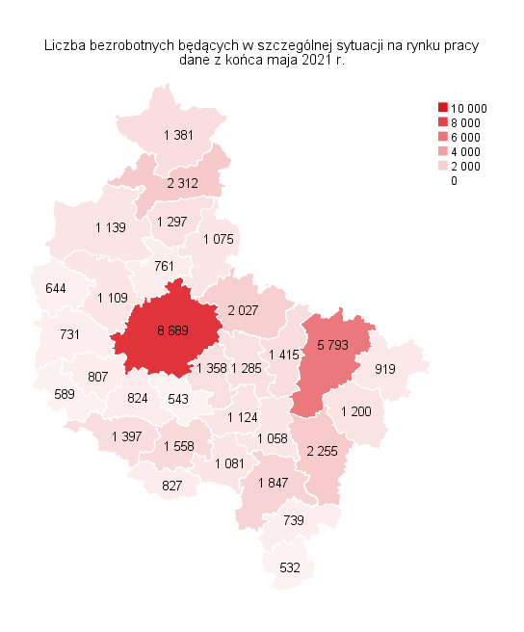
Powrót do spisu tabel

M3
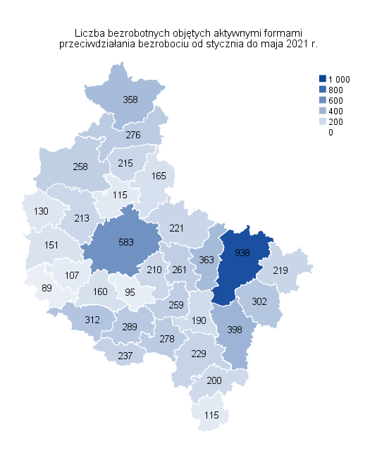
Powrót do spisu tabel

M4
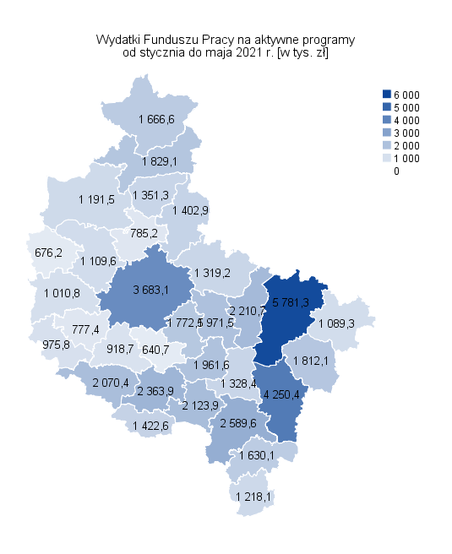
Powrót do spisu tabel

M5
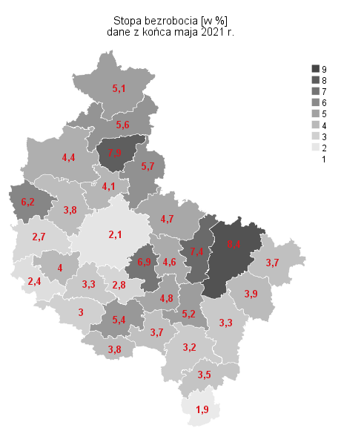
Powrót do spisu tabel

M6
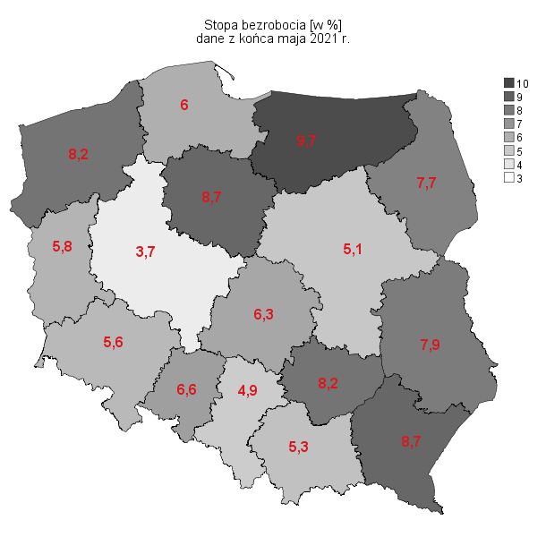
Powrót do spisu tabel

